05032020
ID | # DE OFICIO | CARPETA | CÁMARA | CARRERA | CALLE | DIRECCIÓN | FECHA DE ENTREGA | FECHA DE VÍDEO | HORA DE INICIO DEL AFORO (HH:MM) | HORA FINALIZACIÓN DEL AFORO (HH:MM) | #LINEAS DE CONTEO | MOVIMIENTOS DE AFORO DE LA CÁMARA |  |  |  | VISIÓN DE LINEAS DE CONTEO | ESTADO DE SOLICITUD (SUBIENDO/NO SUBIDO/COMPLETADO) | QUIEN LO SOLICITA | QUIEN LO SUBE | QUIEN LO PROCESA | OBSERVACIONES Y/O COMENTARIOS ACERCA DEL VÍDEO
99 | 42 | 05032020_KR7XCL183SD114_0000 | 15 | KR_7 | CL_183 | KR_7_X_CL_183 | 06/03/2020 | 05/03/2020 | 6:00:00 | 18:00:00 | 1 | EW | EN |  |  | 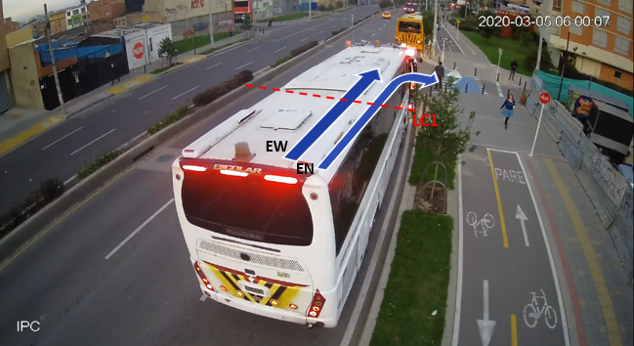 | ENTREGADO |  | MIGUEL JIMÉNEZ
100 | 42 | 05032020_KR54BYKR54XCL116SD106_0000 | 23 | KR_54_Y_KR_54B | CL_116 | KR_54_Y_KR_54B_X_CL_116 | 06/03/2020 | 05/03/2020 | 6:00:00 | 18:00:00 | 1 | EW |  |  |  | 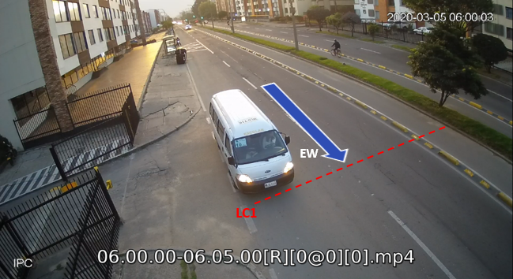 | ENTREGADO |  | MIGUEL JIMÉNEZ
101 | 42 | 05032020_KR54BYKR54XCL116SD126_0000 | 26 | KR_54_Y_KR_54B | CL_116 | KR_54_Y_KR_54B_X_CL_116 | 06/03/2020 | 05/03/2020 | 6:00:00 | 18:00:00 | 1 | WE |  |  |  | 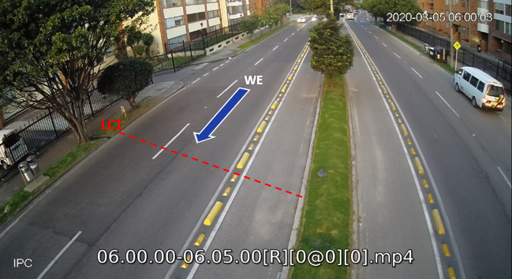 | ENTREGADO |  | MIGUEL JIMÉNEZ
102 | 42 | 05032020_KR103XCL83SD103_0000 | 40 | KR_103 | CL_83 | KR_103_X_CL_83 | 06/03/2020 | 05/03/2020 | 6:00:00 | 18:00:00 | 2 | SE | SN | WS | WE | 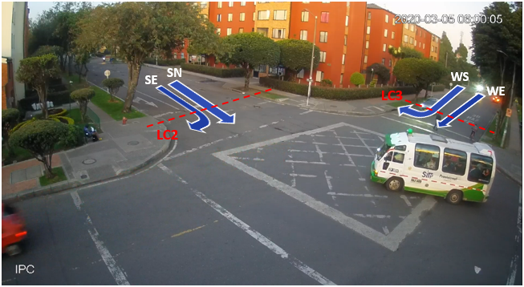 | ENTREGADO |  | MIGUEL JIMÉNEZ
103 | 42 | 05032020_KR103XCL83SD111_0000 | 42 | KR_103 | CL_83 | KR_103_X_CL_83 | 06/03/2020 | 05/03/2020 | 6:00:00 | 18:00:00 | 2 | NW | NS | EN | EW | 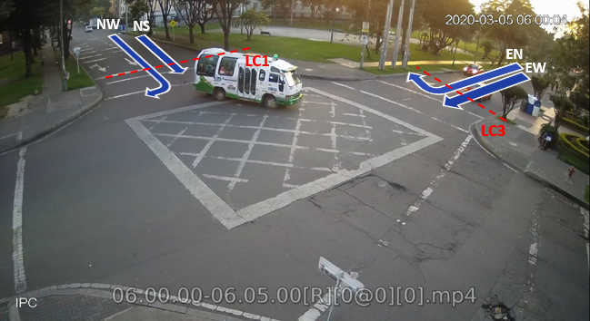 | ENTREGADO |  | MIGUEL JIMÉNEZ
104 | 42 | 05032020_KR128XDG146ASD109_0000 | 20 | KR_128 | DG_146_A | KR_128_X_DG_146_A | 06/03/2020 | 05/03/2020 | 6:00:00 | 18:00:00 | 2 | WS | WE | SE | SN | 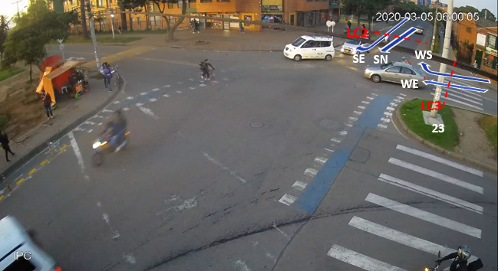 | ENTREGADO |  | MIGUEL JIMÉNEZ
105 | 42 | 05032020_KR128XDG146ASD112_0000 | 26 | KR_128 | DG_146_A | KR_128_X_DG_146_A | 06/03/2020 | 05/03/2020 | 6:00:00 | 18:00:00 | 2 | NS | NW | EN | EW | 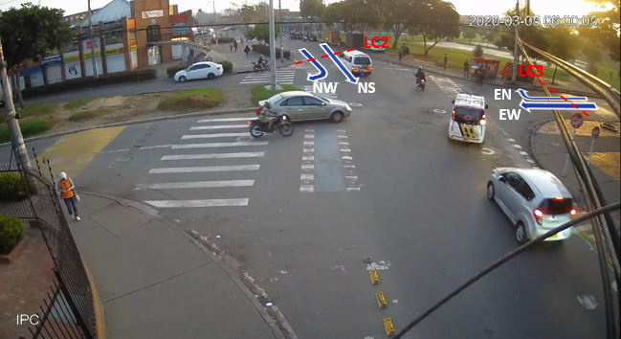 | ENTREGADO |  | MIGUEL JIMÉNEZ

